Tiempo de establecimiento
 | Anexo 1 Acuerdo 1741
Descripción: En este campo se incluye la gráfica y los registros asociados al cálculo del tiempo de establecimiento. Aplica para protocolo A.

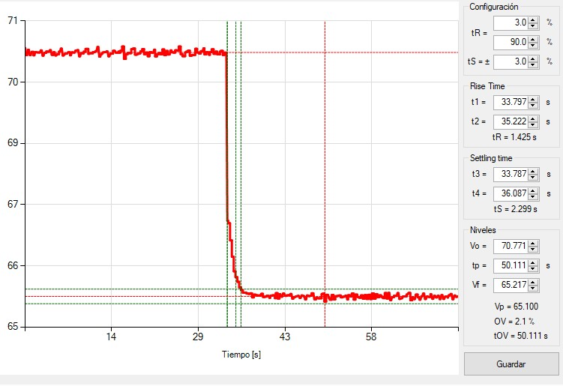
 |  | GRÁFICA | REGISTROS
 |  |  | Escalón | Fecha y hora | Potencia activa (MW) | Tiempo de establecimiento (s)
 |  |  | Escalon +0.2Hz | 2/13/24 | 82 | 2.30
 |  |  | Escalon -0.2Hz | 2/13/24 | 70.5 | 4.44

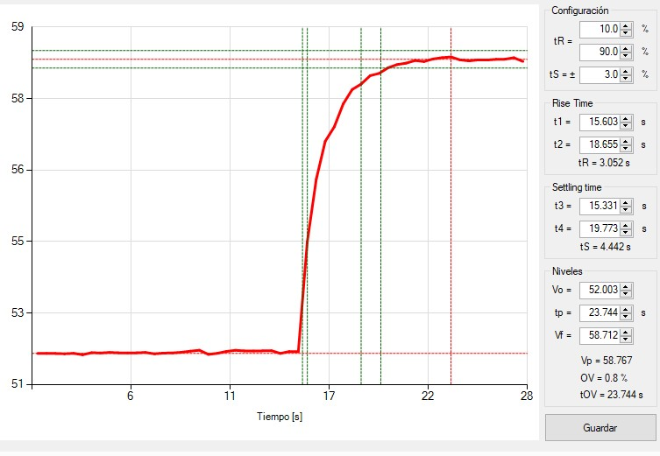

Gráficas cálculo estatismo
 | Anexo 1 Acuerdo 1741
Descripción | En esta hoja se incluyen las gráficas del cálculo del estatismo. Aplica para Protocolo A y B.

Sobrefrecuencia
Gráfica frecuencia vs. Tiempo |  | Gráfica Potencia vs tiempo | Gráfica Potencia vs. Frecuencia
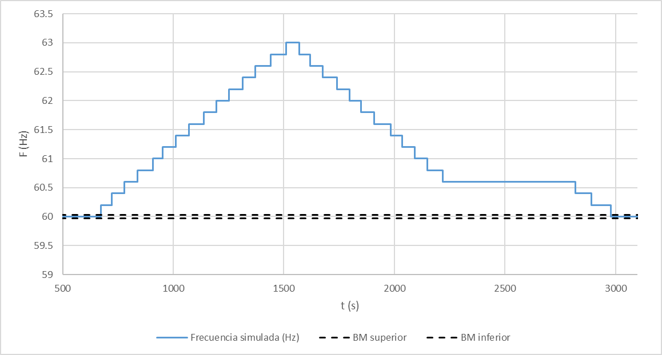
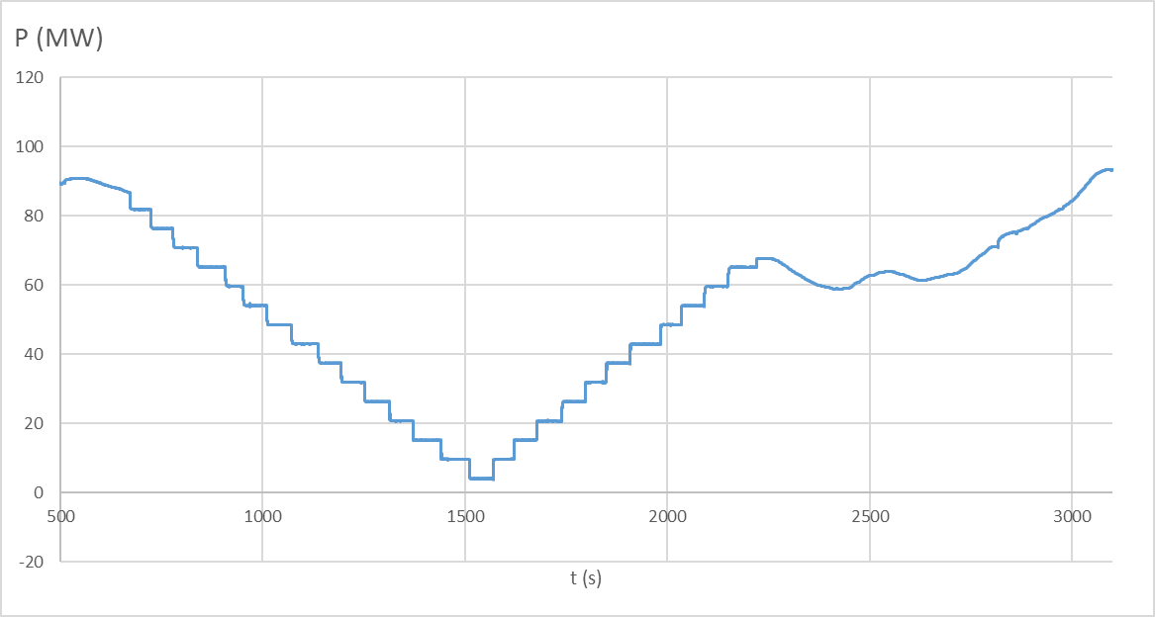
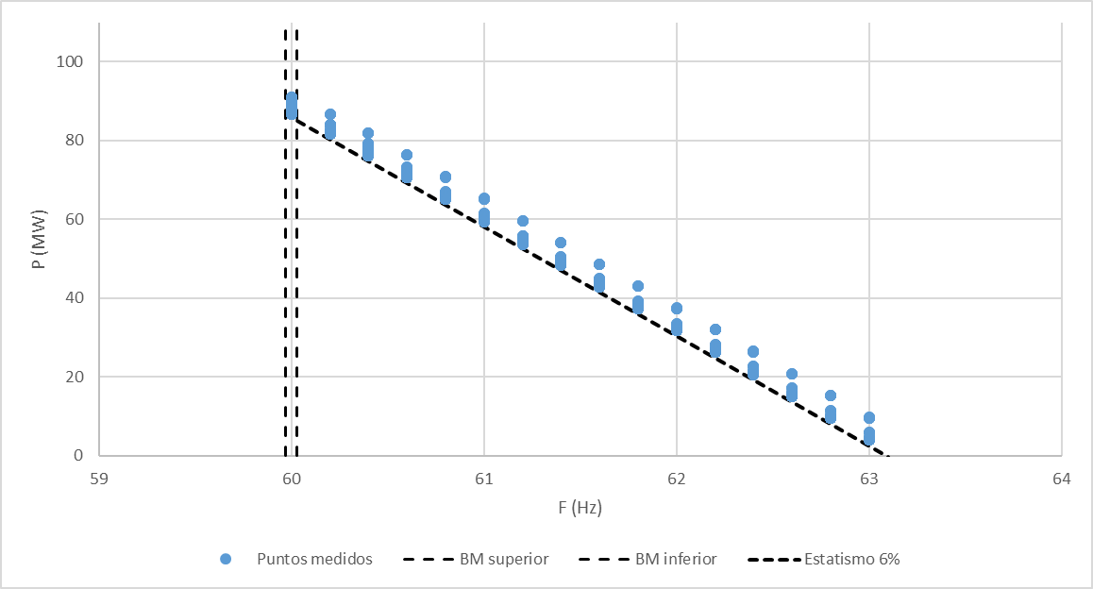

 |  |  | Nota: en el gráfico Potencia vs Frecuencia (sobrefrecuencia) se ajustó la recta de estatismo al extremo inferior de la nube de puntos formada para
 |  |  | cada frecuencia. Esto se debe a que los puntos restantes corresponden al transitorio entre el instante en que se produce el salto de frecuencia
 |  |  | y el momento en que la potencia alcanza su valor permanente

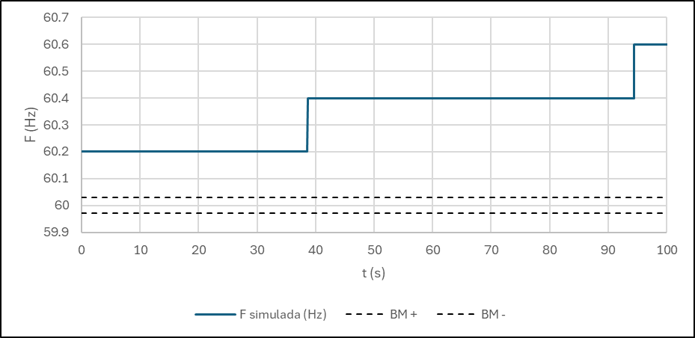
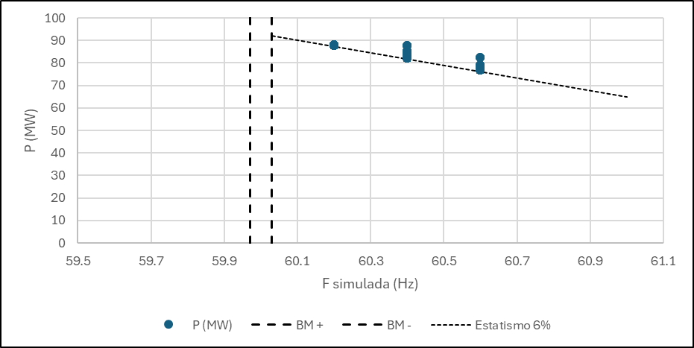
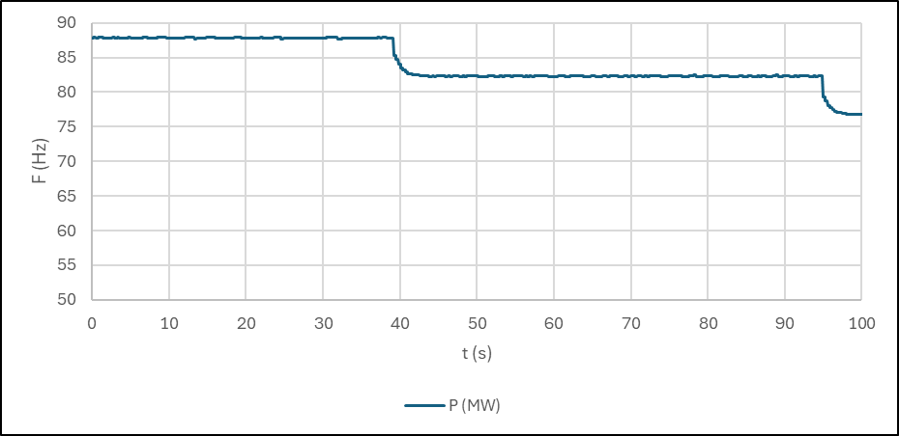

 |  |  | Nota: en el gráfico Potencia vs Frecuencia (sobrefrecuencia) se ajustó la recta de estatismo al extremo inferior de la nube de puntos formada para
 |  |  | cada frecuencia. Esto se debe a que los puntos restantes corresponden al transitorio entre el instante en que se produce el salto de frecuencia
 |  |  | y el momento en que la potencia alcanza su valor permanente
Subfrecuencia
Gráfica frecuencia vs. Tiempo |  | Gráfica Potencia vs tiempo | Gráfica Potencia vs. Frecuencia

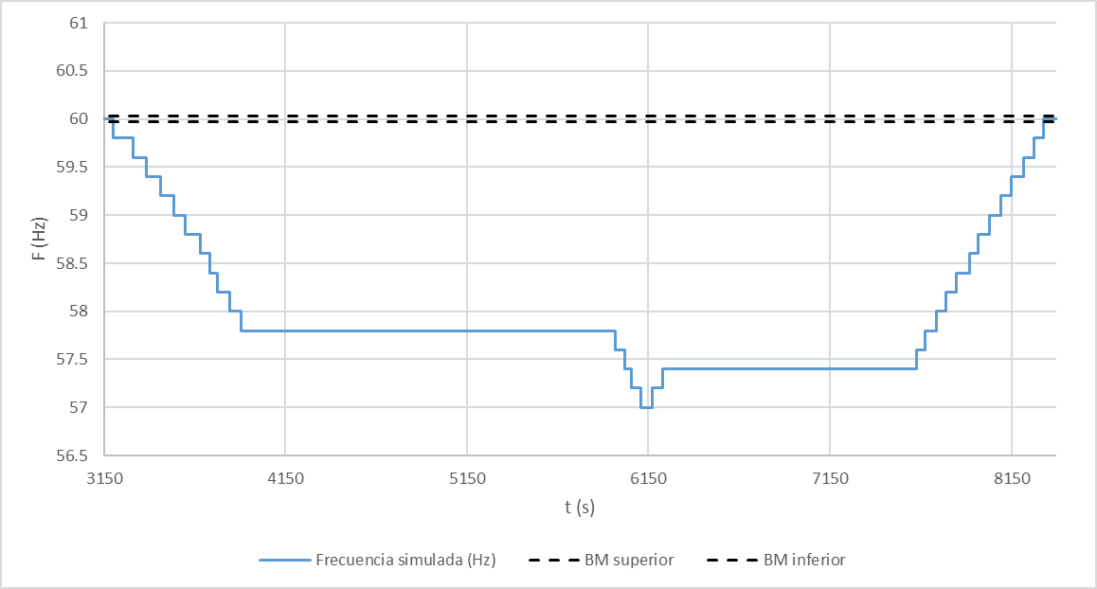
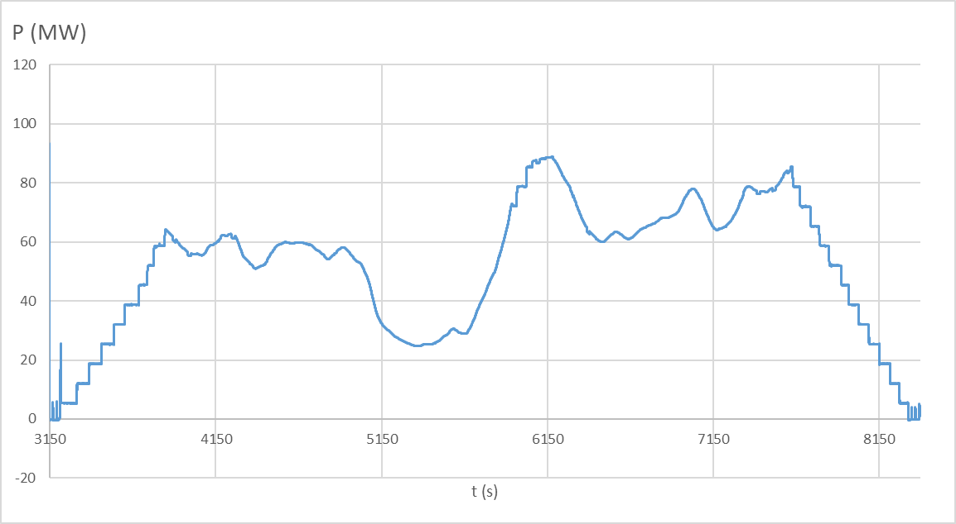
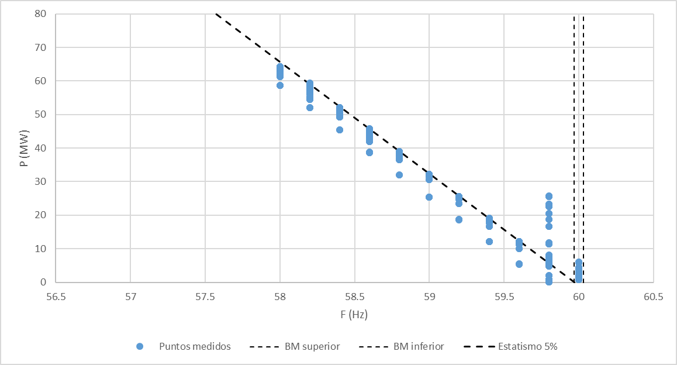

 |  |  | Nota: en el gráfico Potencia vs Frecuencia (subfrecuencia) se ajustó la recta de estatismo al extremo superior de la nube de puntos formada para
 |  |  | cada frecuencia. Esto se debe a que los puntos restantes corresponden al transitorio entre el instante en que se produce el salto de frecuencia
Escalones negativos a potencia alta |  |  | y el momento en que la potencia alcanza su valor permanente
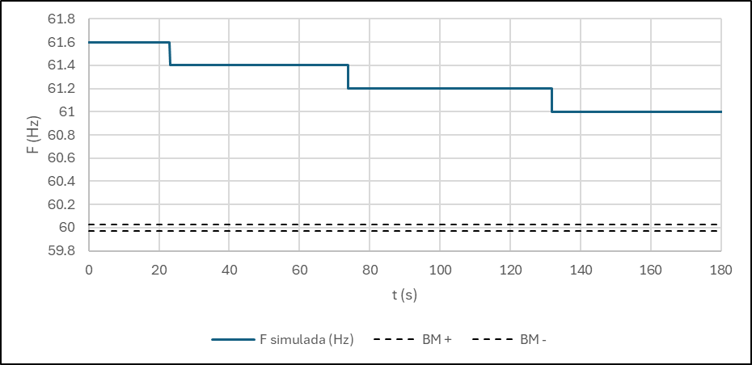
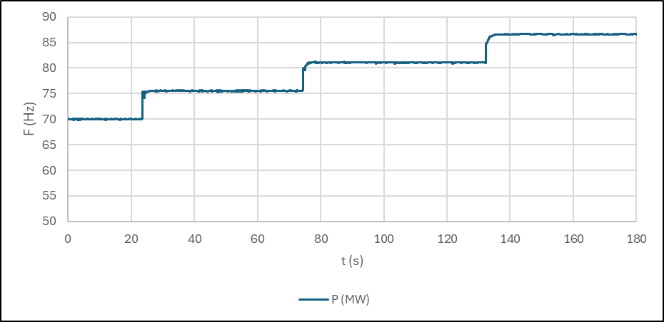
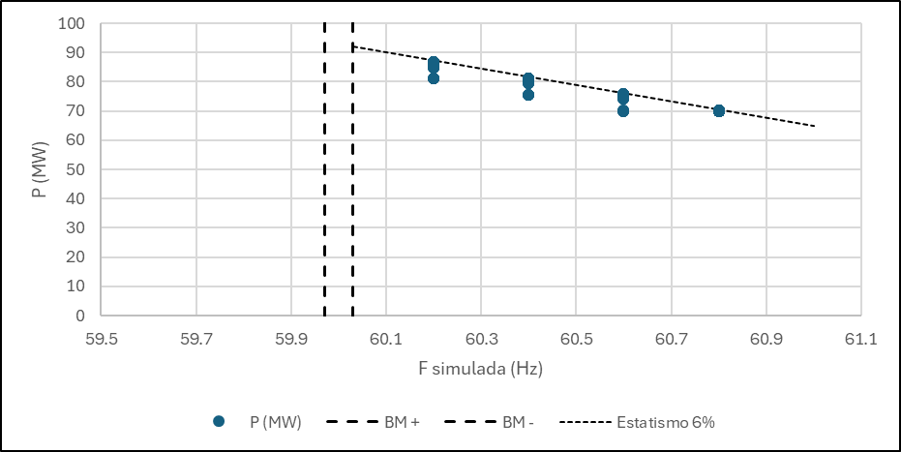

 |  |  | Nota: en el gráfico Potencia vs Frecuencia (subfrecuencia) se ajustó la recta de estatismo al extremo superior de la nube de puntos formada para
 |  |  | cada frecuencia. Esto se debe a que los puntos restantes corresponden al transitorio entre el instante en que se produce el salto de frecuencia
 |  |  | y el momento en que la potencia alcanza su valor permanente

